Feuil1
NOM / Prénom : |  |  |  |  | Classe :

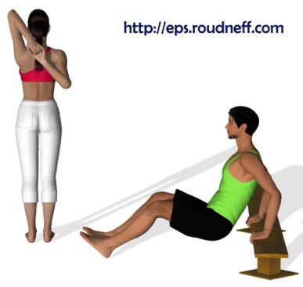
PERMIS
DE
« SE RENFORCER »
ATELIERS |  | Placement de départ | Dos | Respiration | Contrôle | TOTAL
 |  | Puis-je commencer sans me faire mal ? | Mon dos est-il droit / plat ? | Est-ce que j’expire (souffle) au moment de l’effort ? | Mon trajet est-il complet et le retour est-il contrôlé ?
1 | Pompes |  |  |  |  | 0
2 | Curl |  |  |  |  | 0
3 | Dips |  |  |  |  | 0
4 | Abdos Grand Droit |  |  |  |  | 0
5 | Abdos obliques |  |  |  |  | 0
6 | Fessiers |  |  |  |  | 0
7 | Squats |  |  |  |  | 0
8 | Banc ischio |  |  |  |  | 0
9 | Proprioception |  |  |  |  | 0
10 | Gainage |  |  |  |  | 0
 |  |  |  |  | TOTAL | 0

 |  |  |  |  |  | NON
VALIDATION DU PERMIS (note finale supérieure ou égale à 35 points avec aucun atelier à 0)

